仕様概要
ONEsLOGI Cloud / WMS |  |  |  | パッケージ仕様書 |  | 業務ＩＤ | individual management |  | 機能ＩＤ | DeliverySlipListIdManag |  |  |  |  | 作者 | ベ | 作成日 | 2024-01-05
 |  |  |  | 仕様概要 |  | 業務名称 | 個体管理 |  | 機能名称 | 納品明細書(個体管理) |  |  |  |  | 更新者 | ベ | 更新日 | 2024-06-05

 | １．機能概要

 |  | ・個体管理用の納品明細書を発行する。

 |  | 利用者（Who） |  |  | バッチ処理 |  |  | 利用タイミング（When） |  |  | 随時 |  |  | 利用場所（Where） | 庫内
 |  | 利用目的（Why） |  |  | ・梱包箱に貼り付ける。または梱包箱に同封する。
 |  |  | 利用方法（How） |  | ・HT出荷検品処理後バッチより自動発行又は【荷揃表・荷札・納品書再発行】画面より再発行
 |  |  | 処理内容（What） |  | ・バッチ処理又は再発行処理が納品明細書(個体管理)を発行する
 |  |  | 処理前提／補足等 |  | －
 |  |  | 使用ボタン等 |  | －
 |  | 出力順 |  |  | ・荷揃番号 ＞ 商品CD ＞ 商品名称 ＞ 数量
 |  | 出力順(DB項目名) |  |  | ・出荷指示ヘッダ.荷揃番号 ＞ 商品マスタ.商品CD ＞ 商品マスタ.商品名称 ＞ 出庫ボディ.数量 |  |  |  |  |  |  |  |  |  |  |  |  |  |  |  |  |  | 2024/6/5 べ 詳細設計内容反映
 |  | 改ページ条件 |  |  | ・ 荷揃番号.
 |  | 改ページ条件（DB項目名） |  |  | ・ 出荷指示ヘッダ.荷揃番号. |  |  |  |  |  |  |  |  |  |  |  |  |  |  |  |  |  | 2024/6/5 べ 詳細設計内容反映
 |  | 出力可能明細数 |  |  | 25明細
 |  | 用紙 |  |  | A4

 | 2．帳票イメージ

 |  | 補足．帳票イメージ
 |  | ・基本イメージ |  |  |  |  |  |  |  |  |  | ・最大桁数イメージ
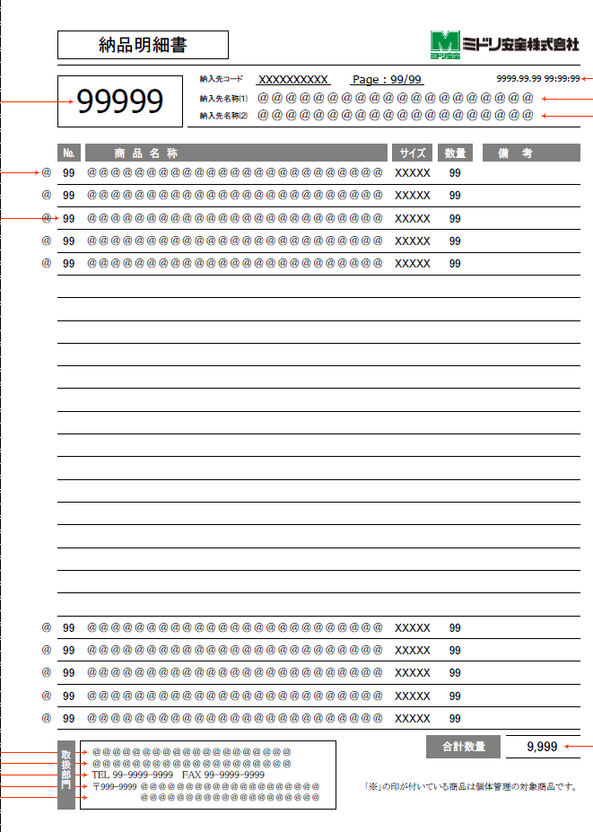

H-1
H-4
H-5
H-6
H-7

H-2
H-3
M-2
M-3
M-1
M-4
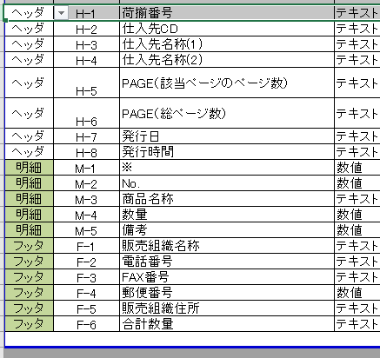
M-5

最大桁・最大行、改ページのイメージは、
詳細設計／PGのフェーズで作成

F-1
F-6
F-2
F-3
F-7

F-5
F-4

凡例
 |  |  |  |  |  |  |  |  |  |  |  |  |  |  |  |  |  |  |  |  |  |  | 2024/6/5 べ 詳細設計内容反映
 |  | ■I/O関連図、CRUD図
XXXXXXXX
画面プログラム
プログラム名を記入

XXXXXXXX

バッチプログラム
プログラム名を記入

XXXXXXXX
テーブル
テーブル名を記入
（XXXテーブルのテーブルは不要）

XXXXXXXX
帳票
帳票名を記入
（該当機能で直接出力する場合）

XXXXXXXX
ファイル
ファイル名を記入

データの流れ

出荷指示ボディ
販売組織マスタ
 |  | I/O関連図 |  |  |  |  |  |  |  |  |  |  | テーブルID |  |  | テーブル名称 |  |  | C | R | U | D | 2024/6/5 べ 詳細設計内容反映
 |  |  |  |  |  |  |  |  |  |  |  |  | T_SHIPPING_INST_H |  |  | 出荷指示ヘッダ |  |  |  | 〇
 |  |  |  |  |  |  |  |  |  |  |  |  | T_SHIPPING_INST_B |  |  | 出荷指示ボディ |  |  |  | 〇
 |  |  |  |  |  |  |  |  |  |  |  |  | T_PACKING_H |  |  | 梱包ヘッダ |  |  |  | 〇
出庫ボディ
商品マスタ
 |  |  |  |  |  |  |  |  |  |  |  |  | T_PICKING_H |  |  | 出庫ヘッダ |  |  |  | 〇
 |  |  |  |  |  |  |  |  |  |  |  |  | T_PICKING_R |  |  | 出庫帳票 |  |  |  | 〇
出庫ヘッダ
 |  |  |  |  |  |  |  |  |  |  |  |  | T_ALLOC_INST_H |  |  | 引当指示ヘッダ |  |  |  | 〇
 |  |  |  |  |  |  |  |  |  |  |  |  | M_PRODUCT |  |  | 商品マスタ |  |  |  | 〇
梱包ヘッダ
 |  |  |  |  |  |  |  |  |  |  |  |  | M_SALES_ORG |  |  | 販売組織マスタ |  |  |  | 〇
納品明細書 (個体管理)
 |  |  |  |  |  |  |  |  |  |  |  |  | T_PICKING_B |  |  | 出庫ボディ |  |  |  | 〇
出庫帳票

出荷指示ヘッダ

引当指示ヘッダ

